Accueil
GRILLE DE PRIORISATION DES CIBLES DES ODD
(GPC-ODD)
OUTIL D'INFORMATION ET DE PRIORISATION PARTICIPATIVE DES CIBLES DES ODD
________________________________________________________________________________________
Mot d'accueil
Bien que les 17 ODD et leurs 169 cibles adoptés par les Nations Unies en septembre 2015 dans le cadre de l’Agenda 2030 pour le Développement durable soient universels et indissociables, ils s’appliquent dans le respect des réalités, capacités, niveaux de développement et priorités propres aux contextes nationaux ou locaux. Dans les pays, régions ou collectivités territoriales où les besoins sont multiples et urgents, mais où les capacités et les ressources sont limitées, se pose ainsi la question de la « priorisation» des cibles des ODD, laquelle doit être encadrée pour au moins 2 raisons principales.
Premièrement, en matière de développement durable, l’établissement des priorités est un exercice complexe qui allie l’évaluation de l’importance de la cible et son niveau d’atteinte à un instant T, dans un lieu donné. Cet exercice doit tenir compte tant du contexte culturel et socio-économique du dit lieu, que des interrelations directes ou indirectes entre les cibles.
Deuxièmement, les ODD induisent un changement de paradigme dans l’élaboration des plans et stratégies de développement, à tous les niveaux : il s'agit aujourd'hui de concourir à la réalisation d’une vision mondiale et partagée, répondant à l’ambition de l’Agenda 2030 d’un monde sans pauvreté où l’humanité vit en harmonie avec la nature. En ce sens, les ODD et leurs cibles constituent le cadre et les critères suivant lesquels ce monde doit être bâti. La priorisation est l’exercice collaboratif par lequel vont être déterminées, dans un contexte donné, les priorités et les actions urgentes à mener, de même que les actions à moyen et long termes à programmer pour contribuer à l’atteinte de cet objectif ambitieux.
Il est donc rapidement apparu nécessaire de développer un outil pour guider les pays, les régions ou les collectivités locales dans cet important processus de priorisation. La Grille de priorisation des cibles des ODD (GPC-ODD) conçue dans ce contexte est un outil d’information sur les ODD et de priorisation participative de leurs cibles dans une perspective visant la réalisation des objectifs de développement durable à tous les niveaux: au niveau local (communes, municipalités, villes, départements, etc.), national ou régional.
Utilisation prévue de l'outil
Cet outil devrait être utilisé en amont des processus de planification devant mener aux plans locaux, régionaux ou nationaux de développement (PLD), dans l'objectif de tenir compte de façon effective des ODD et de s'assurer que le plan concoure à leur atteinte. La GCP-ODD permet d’informer les parties prenantes sur l’Agenda 2030 des Nations Unies, d’expliquer chacune des cibles et d’en débattre, de déterminer le niveau de priorité pour un temps et un territoire donné, de mettre en exergue les synergies entre les cibles, et de définir des pistes d’actions à intégrer dans le plan de développement en tenant compte des compétences dévolues à ce territoire. Ce faisant, elle va au-delà de l’alignement des ODD, favorisant l’appropriation des principes de développement durable et impulsant des changements de comportements et des modifications structurelles des modes de développement. Elle permet également d'identifier les forces, faiblesses, opportunités et menaces (FFOM) du pays, de la région ou la collectivité locale étudiée.
Ces derniers résultats sont obtenus à travers un exercice collectif et participatif d’analyse de la pertinence de chaque cible par rapport aux réalités locales et/ou nationales et l’évaluation du niveau actuel d'atteinte de cette cible. Les informations recueillies forment alors une contribution substantielle à tout processus de planification pour le développement durable, qui peuvent ensuite être analysées et exploitées par les planificateurs nationaux, régionaux ou locaux.
Origine de l'outil
L'outil de priorisation a été élaboré sous l’égide de l'Organisation internationale de la Francophonie, à travers l’Institut de la Francophonie pour le Développement durable (IFDD), avec la collaboration de la Chaire en Éco-conseil de l'Université du Québec à Chicoutimi (UQAD) et de Global Shift Institute (GSI), un organisme de for­mation et de conseil en pratique du dévelop­pement durable.
Le document « Objectifs de développement durable, ce que les gouvernements locaux doivent savoir », de l'organisation Cités et gouvernements locaux unis (CGLU) a été mis à contribution pour l'identification des cibles concernant spécifiquement l’échelle locale (cellule blanche), et celles qui pourraient être exclues de l’analyse (cellules grisées), lorsque l'outil est utilisé à l'échelle locale. La justification de l’intérêt de chaque ODD pour l’échelle locale («Pourquoi l'ODD est-il important pour les gouvernements locaux?)» est directement inspirée de ce document.
Crédits
Organisation internationale de la Francophonie (OIF), Institut de la Francophonie pour le Développement Durable (IFDD), Global Shift Institute (GSI), inspiré des travaux de la Chaire en éco-conseil de l'UQAC et de Cités et gouvernements locaux unis (CGLU).

Citer la grille de priorisation
Toute personne qui désire utiliser la grille aux fins d'analyse pourra le faire à la condition de citer la source :
OIF, IFDD, Global Shift Institute, Chaire Éco-conseil (UQAC), 2018. Grille de priorisation des cibles des ODD.

Méthodologie
MÉTHODOLOGIE DE PRIORISATION PARTICIPATIVE DES CIBLE DES ODD
GRILLE DE PRIORISATION DES CIBLES DES ODD
Étapes préalables à la priorisation
Prioriser les cibles à l'aide de la grille demande la réalisation de certaines étapes préalables :
- Prendre connaissance des ODD et de leurs cibles.
- Collecter des informations sur l'état d'avancement relativement aux cibles.
- Renseigner l'état d'avancement des documents de planification de développement et d'autres planifications sectorielles pertinentes.
- Identifier les responsables de l'analyse.
- Identifier les membres de l'équipe d'analystes.
Ces étapes préalables peuvent être faites en remplissant la page Contexte.
Par la suite, l’analyse implique :
- Une évaluation de l'importance de chaque cible, pour les 17 ODD, dans le cadre spécifique de l'analyse.
- L'évaluation et la documentation de l'état d'avancement dans l'atteinte de chaque cible.
- L'évaluation du niveau de compétences pour chaque cible.
- La recherche des actions ou des stratégies pour inscrire les cibles prioritaires dans la planification.
Cette analyse doit être faite pour l'ensemble des cibles (ou applicables à l'échelle locale, selon le niveau d'analyse) des 17 ODD. Voici comment procéder pour réaliser chaque étape.
Importance des cibles
La première opération consiste à préciser les menaces (ou risques) et les opportunités qui pourraient être associées à chacune des cibles. Les menaces et les opportunités peuvent être liées à des spécificités nationales ou locales, à des pressions externes, à des contextes temporaires ou permanents. Il s'agit d'inscrire ces éléments dans la colonne correspondante.
Les opportunités sont les facteurs externes qui sont susceptibles d’apporter un appui à l'atteinte de la cible.
Les menaces sont les facteurs externes qui échappent à votre contrôle, qui peuvent avoir une incidence négative sur la cible et remettre en question la réalisation de ses objectifs.
Il convient ensuite de pondérer chaque cible en fonction de son importance au niveau d'analyse déterminé. Chaque pays ou collectivité a ses particularités et ses enjeux spécifiques en matière de développement durable. La pondération permet d'identifier les cibles sur lesquelles l'attention doit porter en priorité.
En fonction des enjeux spécifiques, déterminez l'importance que vous accordez à cette cible.
Les valeurs numérales de 0 à 3 sont utilisées pour déterminer l’importance de chaque cible.
0 - Cible non applicable.
1 - Cible dont l'atteinte est jugée peu importante.
2 - Cible dont l'atteinte est jugée importante.
3 - Cible dont l'atteinte est très importante.
Performance actuelle
Une fois que l'importance de chaque cible a été déterminée, il faut évaluer la performance au regard de chacune des cibles.
Les valeurs numérales de 1 à 4 sont utilisées pour déterminer le niveau de performance actuel.
1 - Cette cible n'est pas du tout atteinte
La situation relative à cette cible est jugée problématique, la situation est inconfortable et il est nécessaire d'apporter des correctifs.
2 - Cette cible est atteinte en partie
La situation relative à cette cible est jugée perfectible, la situation est relativement inconfortable, il serait aisé d'imaginer des pistes d'amélioration.
3 - Cette cible est en voie d'être atteinte
La situation relative à cette cible est jugée satisfaisante, la situation est confortable, sans être parfaite, des améliorations sont encore possibles.
4 - Cette cible est atteinte
La situation relative à cette cible est jugée excellente, la situation actuelle est très confortable, le pays , la région oui la collectivité locale (selon le cas) pouvant faire figure d'exemplarité.
Vous devez ensuite inscrire dans la colonne correspondante les actions et mesures qui ont déjà été planifiées ou mises en œuvre qui peuvent contribuer à l'atteinte de cette cible. Justifiez, en quelque sorte, le niveau d'atteinte de la cible, une cible atteinte devrait pouvoir s'expliquer par plusieurs éléments positifs déjà présents. Utilisez l'ensemble des informations à votre disposition pour documenter cette section. Précisez par exemple :
- Les programmes et stratégies existants, avec les organisations responsables.
- Les mesures, projets et actions mis en œuvre sur le territoire.
- Les partenaires actifs sur ces enjeux.
- Les indicateurs de suivi pertinents.
- Les financements disponibles.
Évaluation des compétences
Il s'agit de déterminer à quelle échelle de gouvernance (locale et/ou nationale) sont attribuées les pouvoirs et responsabilités relatives à chaque cible.
Il est proposé que l’évaluation des niveaux de compétences soit réalisée en fonction des textes législatifs en vigueur dans le pays et par une équipe experte en la matière, idéalement, avant la tenue de la priorisation. Cette évaluation pourrait notamment être faite par les experts des ministères en charge de la planification et de l’administration territoriale.
Les valeurs numérales de 1 à 4 sont utilisées pour déterminer le niveau de compétence.
1 - Compétence exclusive à la collectivité locale
Les collectivité locales disposent des compétences pleines et entières pour agir sur cette cible. Elles ont les capacités d'agir de manière directe, efficace et adaptée.
2 - Compétence partagée entre la collectivité locale et l'État
Les collectivités locales disposent de certaines compétences pour agir sur cette cible, mais ces compétences sont partagées avec l'État. Elle a toutefois la capacité d'agir de manière directe, en collaboration avec d'autres acteurs.
3 - Compétence de l'État appuyée par la collectivité locale
L'État central dispose des principales compétences nécessaires pour agir sur cette cible, mais peut délèguer la mise en oeuvre des stratégies, des programmes, et des actions au niveau local. Les collectivités locales disposent de certaines capacités d'action sur le terrain, mais ne dispose pas du pouvoir décisionnel.
4 - Compétence exclusive de l'État
L'État central dispose des compétences pleines et entières pour agir sur cette cible. Les collectivités locales ne disposent pas des capacités d'action, mais elle peut parfois influencer les priorités par des représentations au niveau national.
Il faut ensuite inscrire dans la colonne correspondante toutes les forces et les faiblesses en lien avec chaque cible.
Ces forces et faiblesses doivent référer aux capacités d'action réelles sur le terrain des acteurs.
Les forces sont les facteurs internes, qui peuvent être d’une importance particulière pour la cible, tels que des ressources humaines et matérielles.
Les faiblesses sont les facteurs internes qui peuvent porter atteinte à l’efficacité des actions. Ils peuvent comprendre le manque d'expérience, les limitations budgétaires, le manque de contacts appropriés et l’insuffisance des capacités.
Dans cette colonne, précisez par exemple :
- La nature des capacités au niveau d'analyse déterminé;
- Les ressources humaines, financières et techniques disponibles;
- Les partenaires en place qui peuvent agir sur la cible;
- La nature des relations entre l'État et les collectivités concernant les enjeux de la cible.
Stratégie d'action pour l'atteinte de cette cible
Une colonne est prévue dans la grille pour proposer des suggestions de stratégies d'actions pouvant contribuer à l'atteinte de la cible. Ces propositions peuvent être de nature stratégique (inscription dans une stratégie nationale, locales ou dans sectorielle) ou pratique (mise en place de programmes ou de projets). Elles peuvent être inspirées d'initiatives d'autres pays, de bonnes pratiques, de la littérature, d'expériences personnelles des analystes, etc.
Les propositions devront par la suite faire l'objet d'un processus de priorisation. Les actions retenues devront faire l'objet d'une analyse de faisabilité et d'impact.
Note générale sur la priorisation
Il faut garder en tête que malgré le recours à des évaluations quantitatives, l'évaluation de l'importance et de la performance demeurent des exercices subjectifs.

ODD 1
 | ODD 1 - Éliminer la pauvreté sous toutes ses formes et partout dans le monde

 |  |  | Importance de la cible |  | Performance actuelle |  | Compétences locales-nationales |  | Priorité | Mise en œuvre
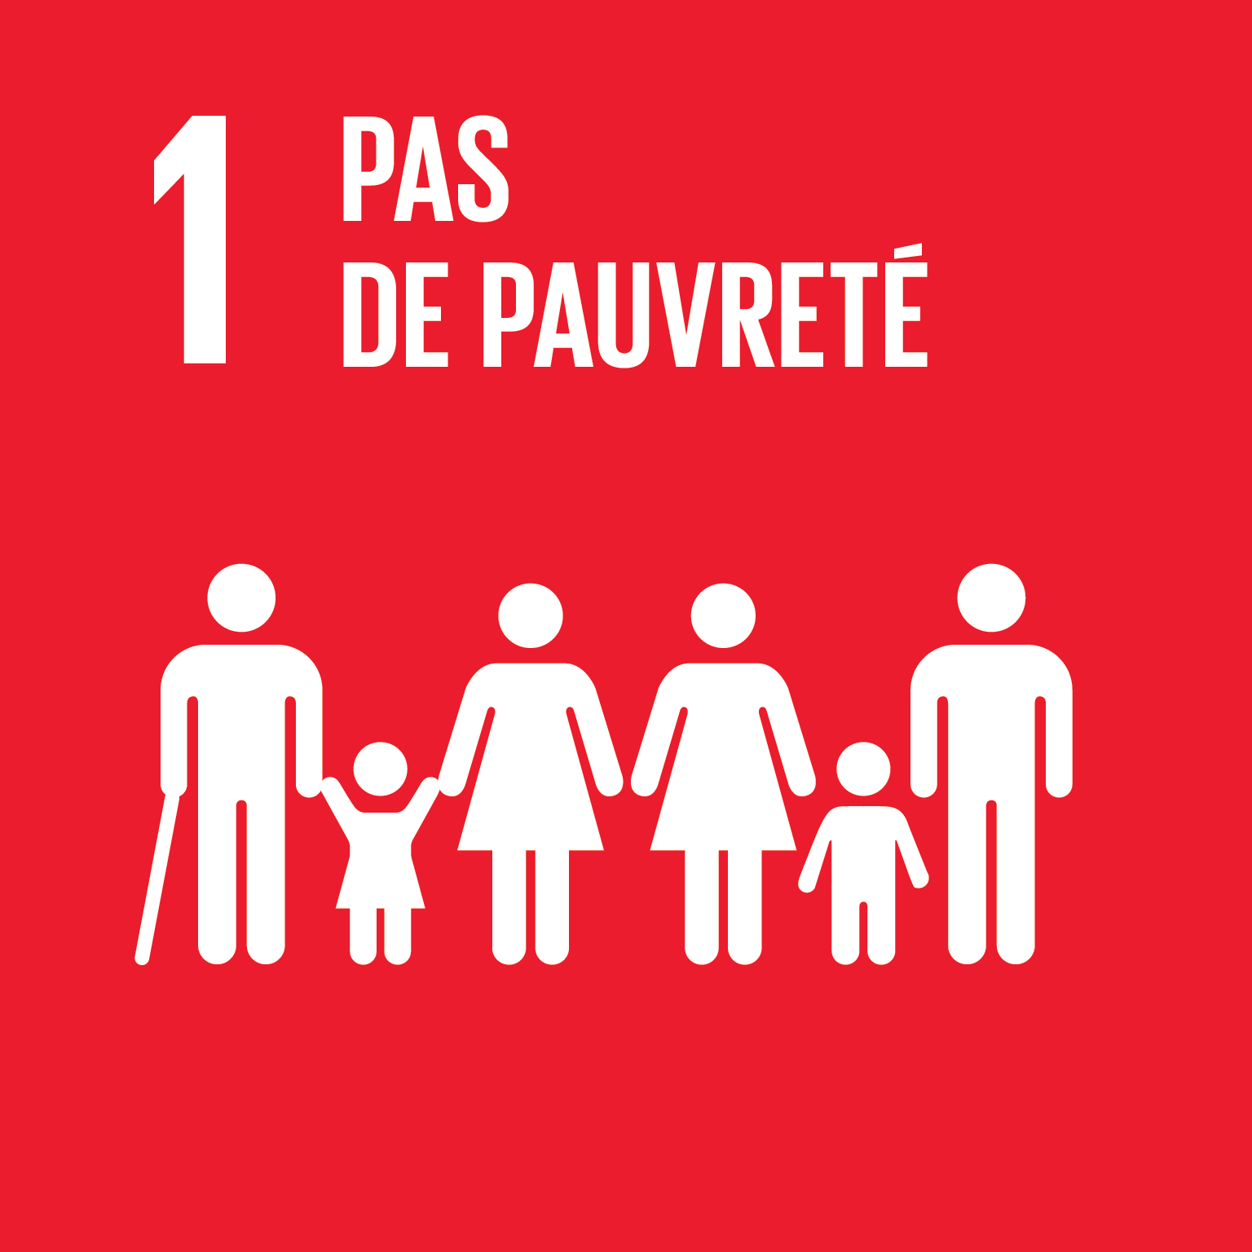 |  |  | Enjeux: opportunités et menaces | Importance de la cible | Performance actuelle | Documentation de la performance actuelle et description des mesures déjà en place | Compétences | Forces et faiblesses | Niveau de priorité | Stratégies d'action pouvant contribuer à l'atteinte de la cible
 | Cibles: évaluer les niveaux d'importance, de performance et de compétence des cibles ci-dessous, et identifier des pistes d'actions favorisant l'atteinte des cibles
 | 1.1 | D’ici à 2030, éliminer complètement l’extrême pauvreté dans le monde entier (s’entend actuellement du fait de vivre avec moins de 1,25 dollar par jour)
 | 1.2 | D’ici à 2030, réduire de moitié au moins la proportion d’hommes, de femmes et d’enfants de tout âge qui vivent dans la pauvreté sous tous ses aspects, telle que définie par chaque pays et quelles qu’en soient les formes
 | 1.3 | Mettre en place des systèmes et mesures de protection sociale pour tous, adaptés au contexte national, y compris des socles de protection sociale, et faire en sorte que, d’ici à 2030, une part importante des pauvres et des personnes vulnérables en bénéficient
 | 1.4 | D’ici à 2030, faire en sorte que tous les hommes et les femmes, en particulier les pauvres et les personnes vulnérables, aient les mêmes droits aux ressources économiques et qu’ils aient accès aux services de base, à la propriété et au contrôle des terres et à d’autres formes de propriété, à l’héritage et aux ressources naturelles et à des nouvelles technologies et des services financiers adéquats, y compris la microfinance
 | 1.5 | D’ici à 2030, renforcer la résilience des pauvres et des personnes en situation vulnérable et réduire leur exposition et leur vulnérabilité aux phénomènes climatiques extrêmes et à d’autres chocs et catastrophes d’ordre économique, social ou environnemental
 | 1.a | Garantir une mobilisation importante de ressources provenant de sources multiples, y compris par le renforcement de la coopération pour le développement, afin de doter les pays en développement, en particulier les pays les moins avancés, de moyens adéquats et prévisibles de mettre en œuvre des programmes et politiques visant à mettre fin à la pauvreté sous toutes ses formes
 | 1.b | Mettre en place aux niveaux national, régional et international des principes de politique générale viables, qui se fondent sur des stratégies de développement favorables aux pauvres et soucieuses de la problématique hommes-femmes, d’accélérer l’investissement dans des mesures d’élimination de la pauvreté

ODD 6
ODD 6 - Garantir l’accès de tous à l’eau et à l’assainissement et assurer une gestion durable des ressources en eau

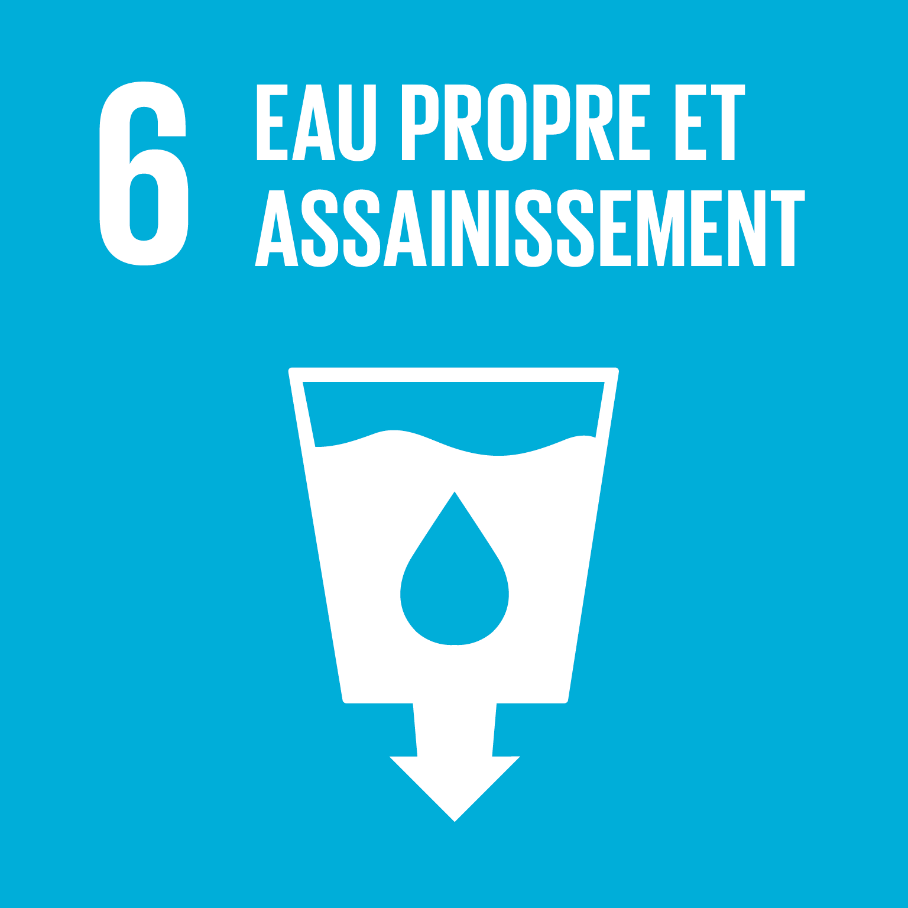 |  | Importance de la cible |  | Performance actuelle |  | Compétences locales-nationales |  | Priorité | Mise en œuvre
 |  | Enjeux: opportunités et menaces | Importance de la cible | Performance actuelle | Documentation de la performance actuelle et description des mesures déjà en place | Compétences | Forces et faiblesses | Niveau de priorité | Stratégies d'action pouvant contribuer à l'atteinte de la cible
Cibles: évaluer les niveaux d'importance, de performance et de compétence des cibles ci-dessous, et identifier des pistes d'actions favorisant l'atteinte des cibles
6.1 | D’ici à 2030, assurer l’accès universel et équitable à l’eau potable, à un coût abordable
6.2 | D’ici à 2030, assurer l’accès de tous, dans des conditions équitables, à des services d’assainissement et d’hygiène adéquats et mettre fin à la défécation en plein air, en accordant une attention particulière aux besoins des femmes et des filles et des personnes en situation vulnérable
6.3 | D’ici à 2030, améliorer la qualité de l’eau en réduisant la pollution, en éliminant l’immersion de déchets et en réduisant au minimum les émissions de produits chimiques et de matières dangereuses, en diminuant de moitié la proportion d’eaux usées non traitées et en augmentant nettement à l’échelle mondiale le recyclage et la réutilisation sans danger de l’eau
6.4 | D’ici à 2030, augmenter considérablement l’utilisation rationnelle des ressources en eau dans tous les secteurs et garantir la viabilité des retraits et de l’approvisionnement en eau douce afin de tenir compte de la pénurie d’eau et de réduire nettement le nombre de personnes qui souffrent du manque d’eau
6.5 | D’ici à 2030, mettre en œuvre une gestion intégrée des ressources en eau à tous les niveaux, y compris au moyen de la coopération transfrontière selon qu’il convient
6.6 | D’ici à 2020, protéger et restaurer les écosystèmes liés à l’eau, notamment les montagnes, les forêts, les zones humides, les rivières, les aquifères et les lacs
6.a | D’ici à 2030, développer la coopération internationale et l’appui au renforcement des capacités des pays en développement en ce qui concerne les activités et programmes relatifs à l’eau et à l’assainissement, y compris la collecte de l’eau, la désalinisation, l’utilisation rationnelle de l’eau, le traitement des eaux usées, le recyclage et les techniques de réutilisation
6.b | Appuyer et renforcer la participation de la population locale à l’amélioration de la gestion de l’eau et de l’assainissement

ODD 10
ODD 10 - Réduire les inégalités dans les pays et d’un pays à l’autre

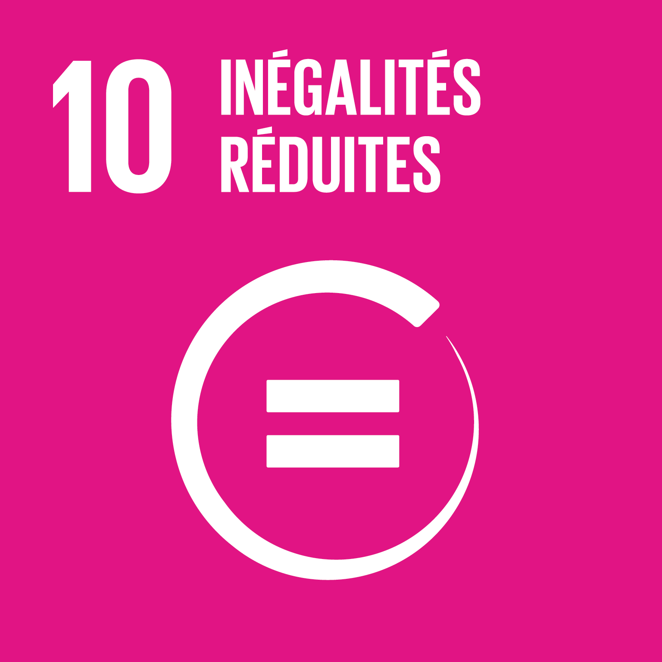 |  | Importance de la cible |  | Performance actuelle |  | Compétences locales-nationales |  | Priorité | Mise en œuvre
 |  | Enjeux: opportunités et menaces | Importance de la cible | Performance actuelle | Documentation de la performance actuelle et description des mesures déjà en place | Compétences | Forces et faiblesses | Niveau de priorité | Stratégies d'action pouvant contribuer à l'atteinte de la cible
Cibles: évaluer les niveaux d'importance, de performance et de compétence des cibles ci-dessous, et identifier des pistes d'actions favorisant l'atteinte des cibles
10.1 | D’ici à 2030, faire en sorte, au moyen d’améliorations progressives, que les revenus des 40 % les plus pauvres de la population augmentent plus rapidement que le revenu moyen national, et ce de manière durable
10.2 | D’ici à 2030, autonomiser toutes les personnes et favoriser leur intégration sociale, économique et politique, indépendamment de leur âge, de leur sexe, de leurs handicaps, de leur race, de leur appartenance ethnique, de leurs origines, de leur religion ou de leur statut économique ou autre
10.3 | Assurer l’égalité des chances et réduire l’inégalité des résultats, notamment en éliminant les lois, politiques et pratiques discriminatoires et en promouvant l’adoption de lois, politiques et mesures adéquates en la matière
10.4 | Adopter des politiques, notamment sur les plans budgétaire, salarial et dans le domaine de la protection sociale, et parvenir progressivement à une plus grande égalité
10.5 | Améliorer la réglementation et la surveillance des institutions et marchés financiers mondiaux et renforcer l’application des règles
10.6 | Faire en sorte que les pays en développement soient davantage représentés et entendus lors de la prise de décisions dans les institutions économiques et financières internationales, afin que celles-ci soient plus efficaces, crédibles, transparentes et légitimes
10.7 | Faciliter la migration et la mobilité de façon ordonnée, sans danger, régulière et responsable, notamment par la mise en œuvre de politiques de migration planifiées et bien gérées
10.a | Mettre en œuvre le principe d’un traitement spécial et différencié pour les pays en développement, en particulier les pays les moins avancés, conformément aux accords de l’Organisation mondiale du commerce
10.b | Stimuler l’aide publique au développement et les flux financiers, y compris les investissements étrangers directs, pour les États qui en ont le plus besoin, en particulier les pays les moins avancés, les pays d’Afrique, les petits États insulaires en développement et les pays en développement sans littoral, conformément à leurs plans et programmes nationaux
10.c | D’ici à 2030, faire baisser au-dessous de 3 % les coûts de transaction des envois de fonds effectués par les migrants et éliminer les couloirs de transfert de fonds dont les coûts sont supérieurs à 5 %.

ODD 11
ODD 11 - Faire en sorte que les villes et les établissements humains soient ouverts à tous, sûrs, résilients et durables

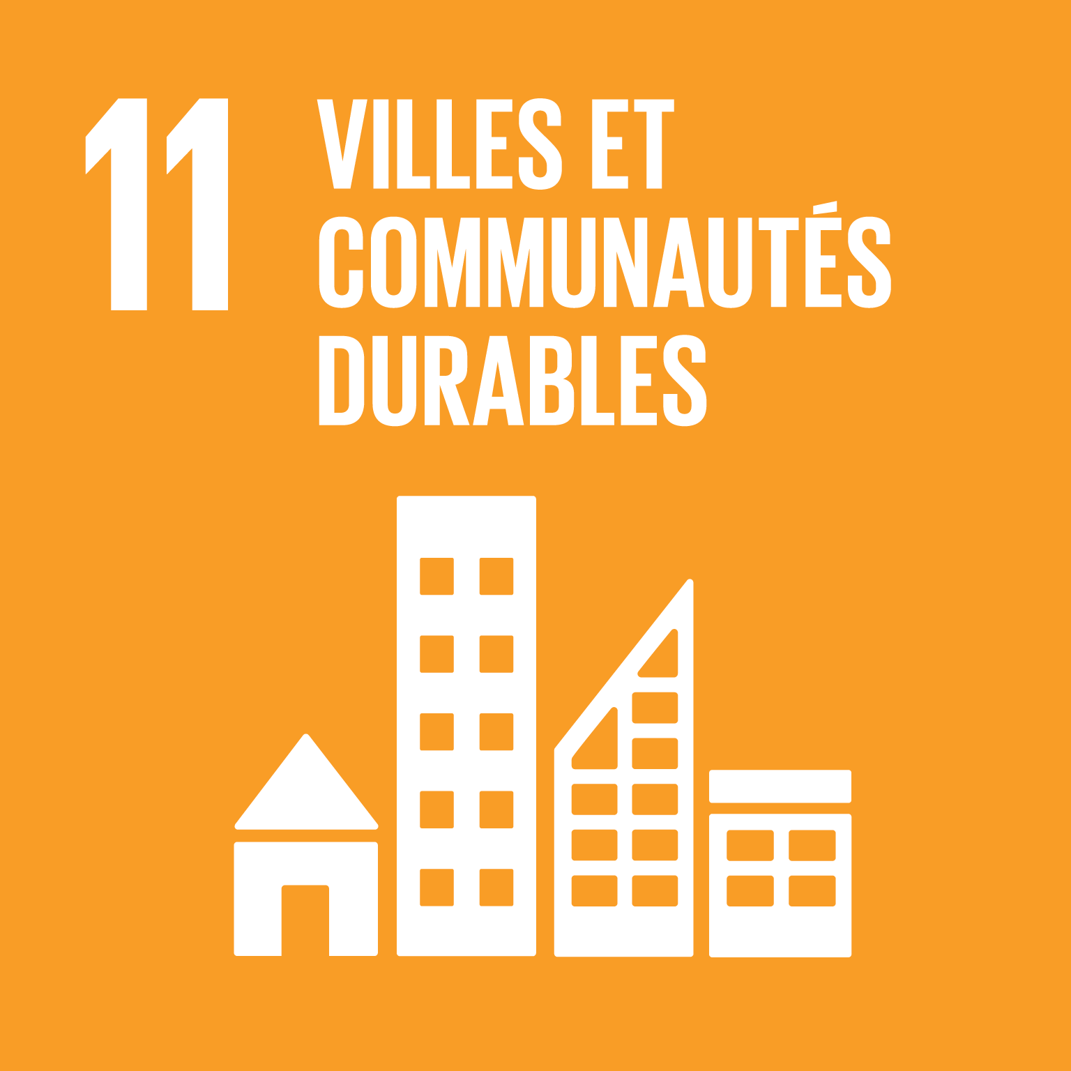 |  | Importance de la cible |  | Performance actuelle |  | Compétences locales-nationales |  | Priorité | Mise en œuvre
 |  | Enjeux: opportunités et menaces | Importance de la cible | Performance actuelle | Documentation de la performance actuelle et description des mesures déjà en place | Compétences | Forces et faiblesses | Niveau de priorité | Stratégies d'action pouvant contribuer à l'atteinte de la cible
Cibles: évaluer les niveaux d'importance, de performance et de compétence des cibles ci-dessous, et identifier des pistes d'actions favorisant l'atteinte des cibles
11.1 | D’ici à 2030, assurer l’accès de tous à un logement et des services de base adéquats et sûrs, à un coût abordable, et assainir les quartiers de taudis
11.2 | D’ici à 2030, assurer l’accès de tous à des systèmes de transport sûrs, accessibles et viables, à un coût abordable, en améliorant la sécurité routière, notamment en développant les transports publics, une attention particulière devant être accordée aux besoins des personnes en situation vulnérable, des femmes, des enfants, des personnes handicapées et des personnes âgées
11.3 | D’ici à 2030, renforcer l’urbanisation durable pour tous et les capacités de planification et de gestion participatives, intégrées et durables des établissements humains dans tous les pays
11.4 | Renforcer les efforts de protection et de préservation du patrimoine culturel et naturel mondial
11.5 | D’ici à 2030, réduire considérablement le nombre de personnes tuées et le nombre de personnes touchées par les catastrophes, y compris celles d’origine hydrique, et réduire nettement le montant des pertes économiques dues à ces catastrophes exprimé en proportion du produit intérieur brut, l’accent étant mis sur la protection des pauvres et des personnes en situation vulnérable
11.6 | D’ici à 2030, réduire l’impact environnemental négatif des villes par habitant, y compris en accordant une attention particulière à la qualité de l’air et à la gestion, notamment municipale, des déchets
11.7 | D’ici à 2030, assurer l’accès de tous, en particulier des femmes et des enfants, des personnes âgées et des personnes handicapées, à des espaces verts et des espaces publics sûrs
11.a | Favoriser l’établissement de liens économiques, sociaux et environnementaux positifs entre zones urbaines, périurbaines et rurales en renforçant la planification du développement à l’échelle nationale et régionale
11.b | D’ici à 2020, accroître nettement le nombre de villes et d’établissements humains qui adoptent et mettent en œuvre des politiques et plans d’action intégrés en faveur de l’insertion de tous, l’utilisation rationnelle des ressources, de l’adaptation aux effets des changements climatiques et de leur atténuation et de la résilience face aux catastrophes, et élaborer et mettre en œuvre, conformément au cadre de Hyogo, une gestion globale des risques de catastrophe à tous les niveaux
11.c | Aider les pays les moins avancés, y compris par une assistance financière et technique, à construire des bâtiments durables et résilients en utilisant des matériaux locaux

ODD 14
ODD 14 - Conserver et exploiter de manière durable les océans, les mers et les ressources marines aux fins du développement durable

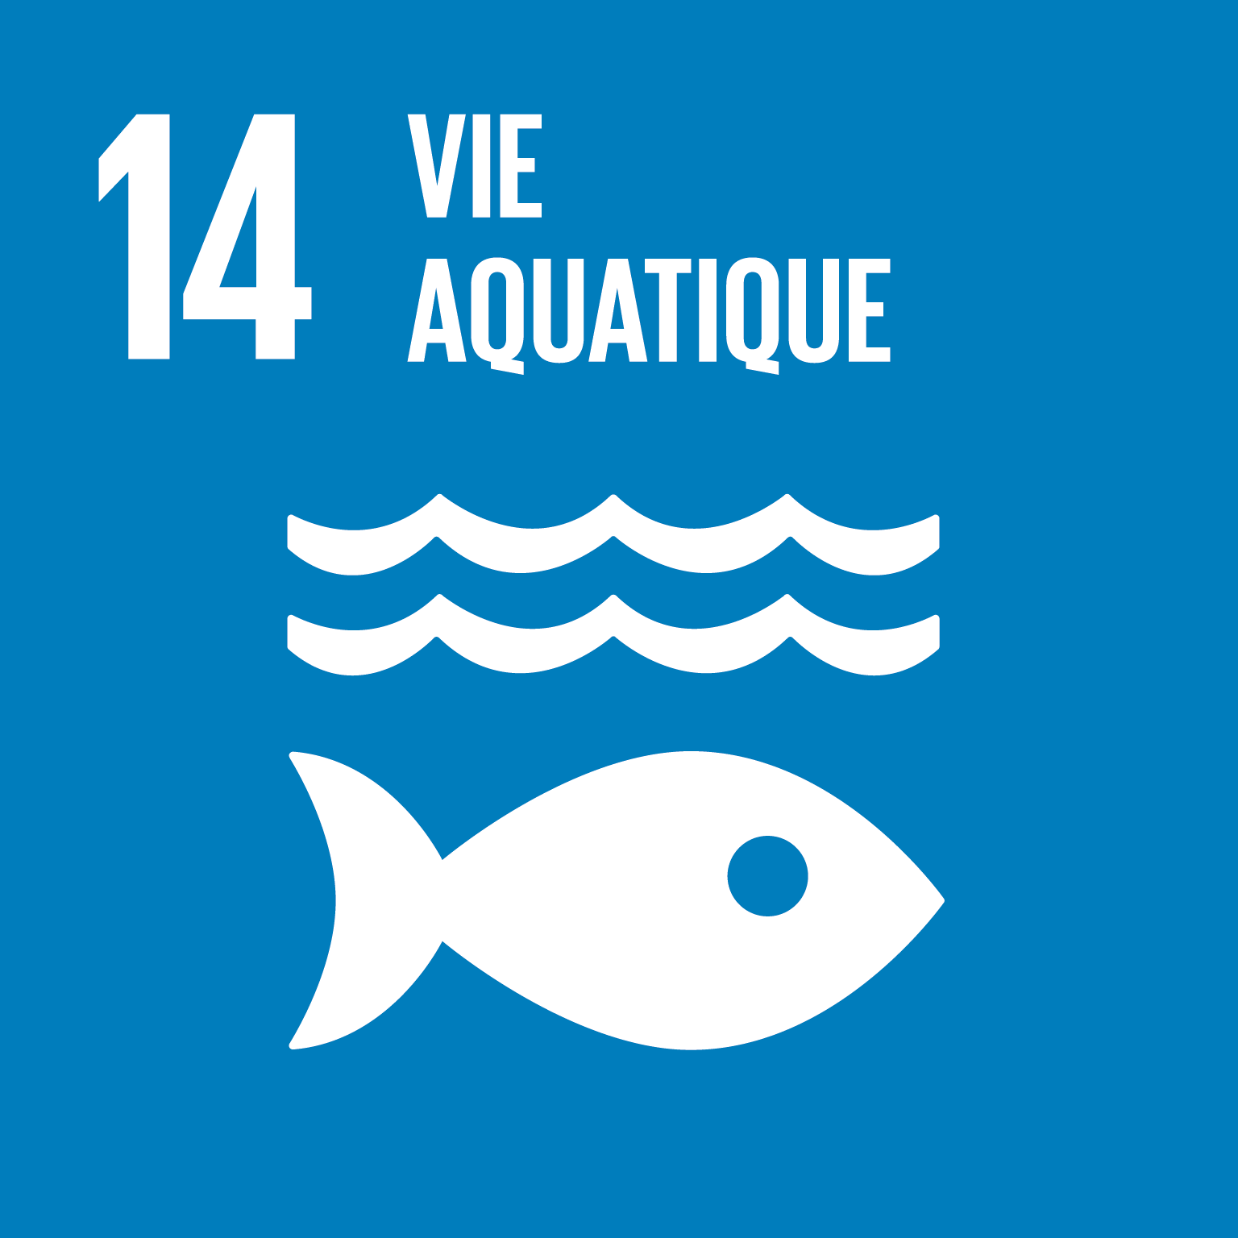 |  | Importance de la cible |  | Performance actuelle |  | Compétences locales-nationales |  | Priorité | Mise en œuvre
 |  | Enjeux: opportunités et menaces | Importance de la cible | Performance actuelle | Documentation de la performance actuelle et description des mesures déjà en place | Compétences | Forces et faiblesses | Niveau de priorité | Stratégies d'action pouvant contribuer à l'atteinte de la cible
Cibles: évaluer les niveaux d'importance, de performance et de compétence des cibles ci-dessous, et identifier des pistes d'actions favorisant l'atteinte des cibles
14.1 | D’ici à 2025, prévenir et réduire nettement la pollution marine de tous types, en particulier celle résultant des activités terrestres, y compris les déchets en mer et la pollution par les nutriments
14.2 | D’ici à 2020, gérer et protéger durablement les écosystèmes marins et côtiers, notamment en renforçant leur résilience, afin d’éviter les graves conséquences de leur dégradation et prendre des mesures en faveur de leur restauration pour rétablir la santé et la productivité des océans
14.3 | Réduire au maximum l’acidification des océans et lutter contre ses effets, notamment en renforçant la coopération scientifique à tous les niveaux
14.4 | D’ici à 2020, réglementer efficacement la pêche, mettre un terme à la surpêche, à la pêche illicite, non déclarée et non réglementée et aux pratiques de pêche destructrices et exécuter des plans de gestion fondés sur des données scientifiques, l’objectif étant de rétablir les stocks de poissons le plus rapidement possible, au moins à des niveaux permettant d’obtenir un rendement constant maximal compte tenu des caractéristiques biologiques
14.5 | D’ici à 2020, préserver au moins 10 % des zones marines et côtières, conformément au droit national et international et compte tenu des meilleures informations scientifiques disponibles
14.6 | D’ici à 2020, interdire les subventions à la pêche qui contribuent à la surcapacité et à la surpêche, supprimer celles qui favorisent la pêche illicite, non déclarée et non réglementée et s’abstenir d’en accorder de nouvelles, sachant que l’octroi d’un traitement spécial et différencié efficace et approprié aux pays en développement et aux pays les moins avancés doit faire partie intégrante des négociations sur les subventions à la pêche menées dans le cadre de l’Organisation mondiale du commerce
14.7 | D’ici à 2030, faire mieux bénéficier les petits États insulaires en développement et les pays les moins avancés des retombées économiques de l’exploitation durable des ressources marines, notamment grâce à une gestion durable des pêches, de l’aquaculture et du tourisme
14.a | Approfondir les connaissances scientifiques, renforcer les capacités de recherche et transférer les techniques marines, conformément aux Critères et principes directeurs de la Commission océanographique intergouvernementale concernant le transfert de techniques marines, l’objectif étant d’améliorer la santé des océans et de renforcer la contribution de la biodiversité marine au développement des pays en développement, en particulier des petits États insulaires en développement et des pays les moins avancés
14.b | Garantir aux petits pêcheurs l’accès aux ressources marines et aux marchés
14.c | Veiller à ce que les États parties appliquent pleinement les dispositions du droit international, énoncées dans la Convention des Nations Unies sur le droit de la mer, y compris, le cas échéant, celles des régimes régionaux et internationaux en vigueur relatifs à la préservation et à l’exploitation durable des océans et de leurs ressources

ODD 15
ODD 15 - Préserver et restaurer les écosystèmes terrestres, en veillant à les exploiter de façon durable, gérer durablement les forêts, lutter contre la désertification, enrayer et inverser le processus de dégradation des sols et mettre fin à l’appauvrissement de la biodiversité

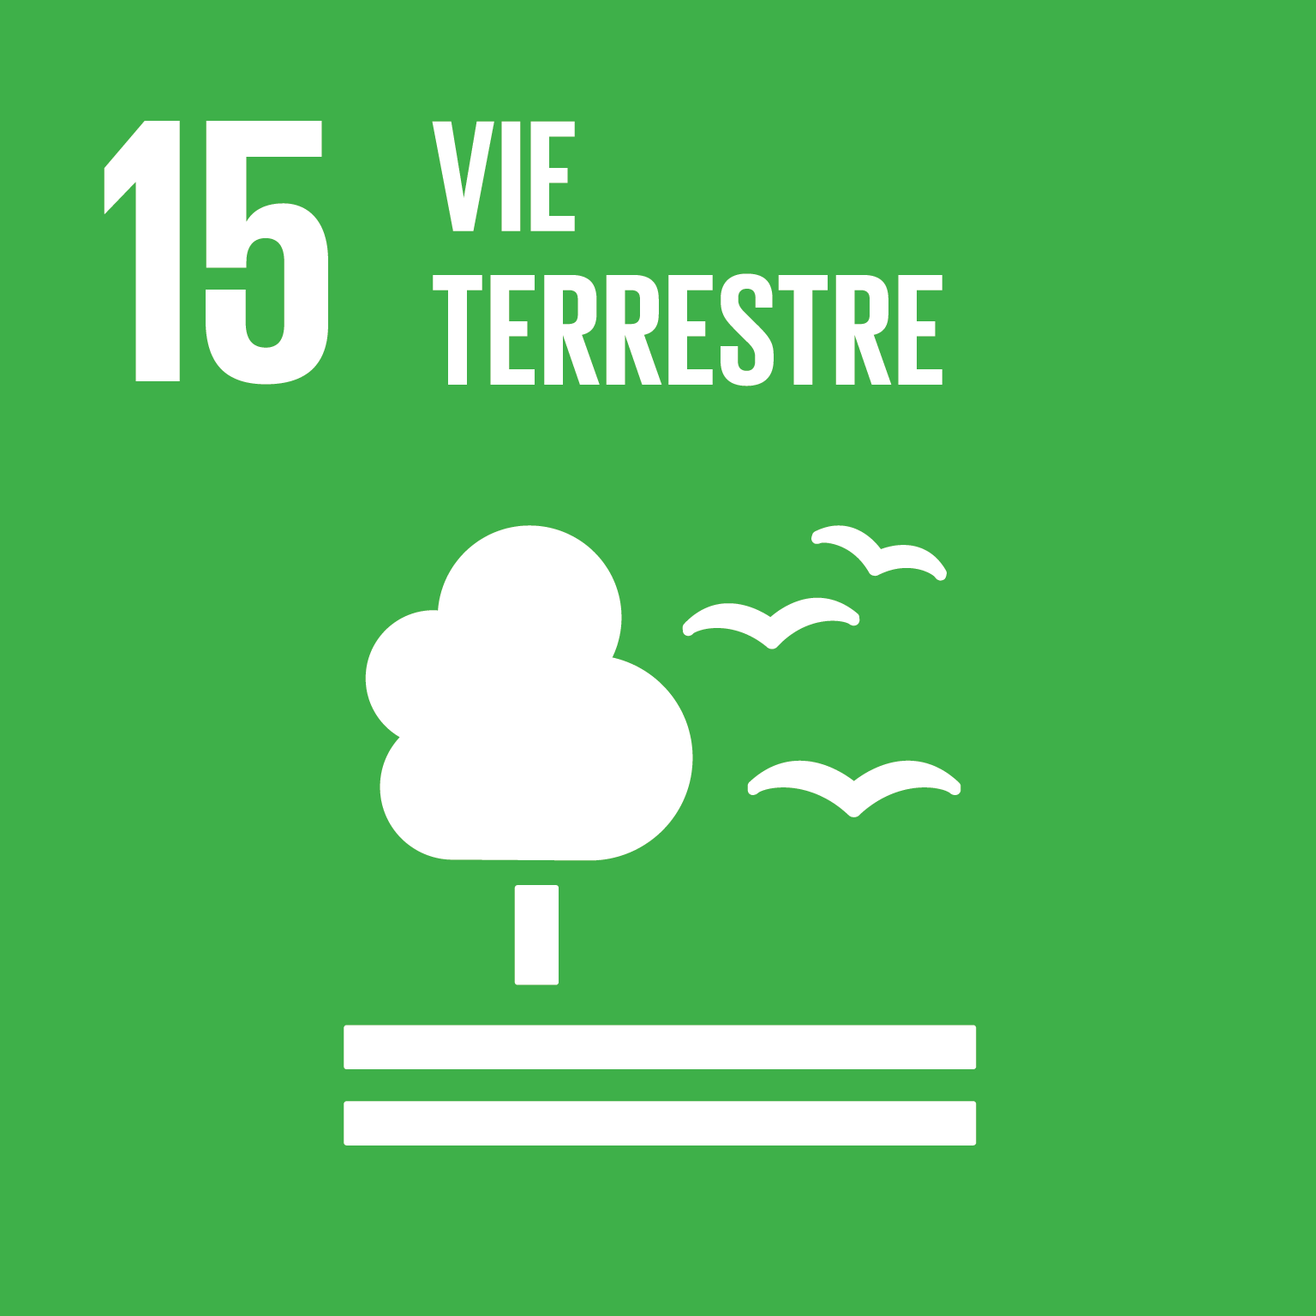 |  | Importance de la cible |  | Performance actuelle |  | Compétences locales-nationales |  | Priorité | Mise en œuvre
 |  | Enjeux: opportunités et menaces | Importance de la cible | Performance actuelle | Documentation de la performance actuelle et description des mesures déjà en place | Compétences | Forces et faiblesses | Niveau de priorité | Stratégies d'action pouvant contribuer à l'atteinte de la cible
Cibles: évaluer les niveaux d'importance, de performance et de compétence des cibles ci-dessous, et identifier des pistes d'actions favorisant l'atteinte des cibles
15.1 | D’ici à 2020, garantir la préservation, la restauration et l’exploitation durable des écosystèmes terrestres et des écosystèmes d’eau douce et des services connexes, en particulier les forêts, les zones humides, les montagnes et les zones arides, conformément aux obligations découlant des accords internationaux
15.2 | D’ici à 2020, promouvoir la gestion durable de tous les types de forêt, mettre un terme à la déforestation, restaurer les forêts dégradées et accroître de nettement le boisement et le reboisement au niveau mondial
15.3 | D’ici à 2020, lutter contre la désertification, restaurer les terres et sols dégradés, notamment les terres touchées par la désertification, la sécheresse et les inondations, et s’efforcer de parvenir à un monde sans dégradation des sols
15.4 | D’ici à 2030, assurer la préservation des écosystèmes montagneux, notamment de leur biodiversité, afin de mieux tirer parti de leurs bienfaits essentiels pour le développement durable
15.5 | Prendre d’urgence des mesures énergiques pour réduire la dégradation du milieu naturel, mettre un terme à l’appauvrissement de la biodiversité et, d’ici à 2020, protéger les espèces menacées et prévenir leur extinction
15.6 | Partager, de manière juste et équitable, les bénéfices découlant de l’utilisation des ressources génétiques et promouvoir un accès approprié à celles-ci
15.7 | Prendre d’urgence des mesures pour mettre un terme au braconnage et au trafic d’espèces végétales et animales protégées et s’attaquer au problème sous l’angle de l’offre et de la demande
15.8 | D’ici à 2020, prendre des mesures pour empêcher l’introduction d’espèces exotiques envahissantes, atténuer sensiblement les effets que ces espèces ont sur les écosystèmes terrestres et aquatiques et contrôler ou éradiquer les espèces prioritaires
15.9 | D’ici à 2020, intégrer la protection des écosystèmes et de la biodiversité dans la planification nationale, dans les mécanismes de développement, dans les stratégies de réduction de la pauvreté et dans la comptabilité
15.a | Mobiliser des ressources financières de toutes provenances et les augmenter nettement pour préserver la biodiversité et les écosystèmes et les exploiter durablement
15.b | Mobiliser d’importantes ressources de toutes provenances et à tous les niveaux pour financer la gestion durable des forêts et inciter les pays en développement à privilégier ce type de gestion, notamment aux fins de la préservation des forêts et du reboisement
15.c | Apporter, à l’échelon mondial, un soutien accru à l’action menée pour lutter contre le braconnage et le trafic d’espèces protégées, notamment en donnant aux populations locales d’autres moyens d’assurer durablement leur subsistance

Résultats synthèse
Résultats synthèse de la priorisation des cibles des ODD
 |  |  |  | Urgentes | Prioritaires | À moyen terme | À long terme | À consolider | Non prioritaires | Non pertinentes
Résultats synthèse |  | Nombre de cibles | Nombre de cibles analysées | Nombre de cibles urgentes | Nombre de cibles prioritaires | Nombre de cibles à moyen terme | Nombre de cibles à long terme | Nombre de cibles à consolider | Nombre de cibles non prioritaires | Nombre de cibles non pertinentes
TOTAL DES CIBLES POUR LES 17 ODD |  | 169 | 0 | 0 | 0 | 0 | 0 | 0 | 0 | 0
 | ODD 1 - Éliminer la pauvreté sous toutes ses formes et partout dans le monde | 7
 | ODD 2 - Éliminer la faim, assurer la sécurité alimentaire, améliorer la nutrition et promouvoir l’ agriculture durable | 8
 | ODD 3 - Permettre à tous de vivre en bonne santé et promouvoir le bien-être de tous à tout âge | 13
 | ODD 4 - Assurer l’accès de tous à une éducation de qualité, sur un pied d’égalité, et promouvoir les possibilités d’apprentissage tout au long de la vie | 10
 | ODD 5 - Parvenir à l’égalité des sexes et autonomiser toutes les femmes et les filles | 9
 | ODD 6 - Garantir l’accès de tous à l’eau et à l’assainissement et assurer une gestion durable des ressources en eau | 8
 | ODD 7 - Garantir l’accès de tous à des services énergétiques fiables, durables et modernes, à un coût abordable | 5
 | ODD 8 - Promouvoir une croissance économique soutenue, partagée et durable, le plein emploi productif et un travail décent pour tous | 12
 | ODD 9 - Bâtir une infrastructure résiliente, promouvoir une industrialisation durable qui profite à tous et encourager l’innovation | 8
 | ODD 10 - Réduire les inégalités dans les pays et d’un pays à l’autre | 10
 | ODD 11 - Faire en sorte que les villes et les établissements humains soient ouverts à tous, sûrs, résilients et durables | 10
 | ODD 12 - Établir des modes de consommation et de production durables | 11
 | ODD 13 - Prendre d’urgence des mesures pour lutter contre les changements climatiques et leurs répercussions * | 5
 | ODD 14 - Conserver et exploiter de manière durable les océans, les mers et les ressources marines aux fins du développement durable | 10
 | ODD 15 - Préserver et restaurer les écosystèmes terrestres, en veillant à les exploiter de façon durable, gérer durablement les forêts, lutter contre la désertification, enrayer et inverser le processus de dégradation des sols et mettre fin à l’appauvrissement de la biodiversité | 12
 | ODD 16 - Promouvoir l’avènement de sociétés pacifiques et ouvertes aux fins du développement durable, assurer l’accès de tous à la justice et mettre en place, à tous les niveaux, des institutions efficaces, responsables et ouvertes | 12
 | ODD 17 - Renforcer les moyens de mettre en œuvre le partenariat mondial pour le développement durable et le revitaliser | 19

POPULATION
PROSPÉRITÉ
PLANÈTE
PAIX
PARTENARIATS

GraphiqueParODD
ODD 1 - Éliminer la pauvreté sous toutes ses formes et partout dans le monde (7 cibles)
 | ODD 1 - Éliminer la pauvreté sous toutes ses formes et partout dans le monde
Urgentes | 0
Prioritaires | 0
À moyen terme | 0
À long terme | 0
À consolider | 0
Non prioritaires | 0
Non pertinentes | 0

ODD 2 - Éliminer la faim, assurer la sécurité alimentaire, améliorer la nutrition et promouvoir l’agriculture durable (8 cibles)
 | ODD 2 - Éliminer la faim, assurer la sécurité alimentaire, améliorer la nutrition et promouvoir l’ agriculture durable
Urgentes | 0
Prioritaires | 0
À moyen terme | 0
À long terme | 0
À consolider | 0
Non prioritaires | 0
Non pertinentes | 0

ODD 3 - Permettre à tous de vivre en bonne santé et promouvoir le bien-être de tous à tout âge (13 cibles)
 | ODD 3 - Permettre à tous de vivre en bonne santé et promouvoir le bien-être de tous à tout âge
Urgentes | 0
Prioritaires | 0
À moyen terme | 0
À long terme | 0
À consolider | 0
Non prioritaires | 0
Non pertinentes | 0

ODD 4 - Assurer l’accès de tous à une éducation de qualité, sur un pied d’égalité, et promouvoir les possibilités d’apprentissage tout au long de la vie (10 cibles)
 | ODD 4 - Assurer l’accès de tous à une éducation de qualité, sur un pied d’égalité, et promouvoir les possibilités d’apprentissage tout au long de la vie
Urgentes | 0
Prioritaires | 0
À moyen terme | 0
À long terme | 0
À consolider | 0
Non prioritaires | 0
Non pertinentes | 0

ODD 5 - Parvenir à l’égalité des sexes et autonomiser toutes les femmes et les filles (9 cibles)
 | ODD 5 - Parvenir à l’égalité des sexes et autonomiser toutes les femmes et les filles
Urgentes | 0
Prioritaires | 0
À moyen terme | 0
À long terme | 0
À consolider | 0
Non prioritaires | 0
Non pertinentes | 0

ODD 6 - Garantir l’accès de tous à l’eau et à l’assainissement et assurer une gestion durable des ressources en eau (8 cibles)
 | ODD 6 - Garantir l’accès de tous à l’eau et à l’assainissement et assurer une gestion durable des ressources en eau
Urgentes | 0
Prioritaires | 0
À moyen terme | 0
À long terme | 0
À consolider | 0
Non prioritaires | 0
Non pertinentes | 0

ODD 7 - Garantir l’accès de tous à des services énergétiques fiables, durables et modernes, à un coût abordable (5 cibles)
 | ODD 7 - Garantir l’accès de tous à des services énergétiques fiables, durables et modernes, à un coût abordable
Urgentes | 0
Prioritaires | 0
À moyen terme | 0
À long terme | 0
À consolider | 0
Non prioritaires | 0
Non pertinentes | 0

ODD 8 - Promouvoir une croissance économique soutenue, partagée et durable, le plein emploi productif et un travail décent pour tous (12 cibles)
 | ODD 8 - Promouvoir une croissance économique soutenue, partagée et durable, le plein emploi productif et un travail décent pour tous
Urgentes | 0
Prioritaires | 0
À moyen terme | 0
À long terme | 0
À consolider | 0
Non prioritaires | 0
Non pertinentes | 0

ODD 9 - Bâtir une infrastructure résiliente, promouvoir une industrialisation durable qui profite à tous et encourager l’innovation (8 cibles)
 | ODD 9 - Bâtir une infrastructure résiliente, promouvoir une industrialisation durable qui profite à tous et encourager l’innovation
Urgentes | 0
Prioritaires | 0
À moyen terme | 0
À long terme | 0
À consolider | 0
Non prioritaires | 0
Non pertinentes | 0

ODD 10 - Réduire les inégalités dans les pays et d’un pays à l’autre (10 cibles)
 | ODD 10 - Réduire les inégalités dans les pays et d’un pays à l’autre
Urgentes | 0
Prioritaires | 0
À moyen terme | 0
À long terme | 0
À consolider | 0
Non prioritaires | 0
Non pertinentes | 0

ODD 11 - Faire en sorte que les villes et les établissements humains soient ouverts à tous, sûrs, résilients et durables (10 cibles)
 | ODD 11 - Faire en sorte que les villes et les établissements humains soient ouverts à tous, sûrs, résilients et durables
Urgentes | 0
Prioritaires | 0
À moyen terme | 0
À long terme | 0
À consolider | 0
Non prioritaires | 0
Non pertinentes | 0

ODD 12 - Établir des modes de consommation et de production durables (11 cibles)
 | ODD 12 - Établir des modes de consommation et de production durables
Urgentes | 0
Prioritaires | 0
À moyen terme | 0
À long terme | 0
À consolider | 0
Non prioritaires | 0
Non pertinentes | 0

ODD 13 - Prendre d’urgence des mesures pour lutter contre les changements climatiques et leurs répercussions * (5 cibles)
 | ODD 13 - Prendre d’urgence des mesures pour lutter contre les changements climatiques et leurs répercussions *
Urgentes | 0
Prioritaires | 0
À moyen terme | 0
À long terme | 0
À consolider | 0
Non prioritaires | 0
Non pertinentes | 0

ODD 14 - Conserver et exploiter de manière durable les océans, les mers et les ressources marines aux fins du développement durable (10 cibles)
 | ODD 14 - Conserver et exploiter de manière durable les océans, les mers et les ressources marines aux fins du développement durable
Urgentes | 0
Prioritaires | 0
À moyen terme | 0
À long terme | 0
À consolider | 0
Non prioritaires | 0
Non pertinentes | 0

ODD 15 - Préserver et restaurer les écosystèmes terrestres, en veillant à les exploiter de façon durable, gérer durablement les forêts, lutter contre la désertification, enrayer et inverser le processus de dégradation des sols * (12 cibles)
 | ODD 15 - Préserver et restaurer les écosystèmes terrestres, en veillant à les exploiter de façon durable, gérer durablement les forêts, lutter contre la désertification, enrayer et inverser le processus de dégradation des sols et mettre fin à l’appauvr
Urgentes | 0
Prioritaires | 0
À moyen terme | 0
À long terme | 0
À consolider | 0
Non prioritaires | 0
Non pertinentes | 0

ODD 16 - Promouvoir l’avènement de sociétés pacifiques et ouvertes aux fins du développement durable, assurer l’accès de tous à la justice et mettre en place, à tous les niveaux, des institutions efficaces, responsables et ouvertes (12 cibles)
 | ODD 16 - Promouvoir l’avènement de sociétés pacifiques et ouvertes aux fins du développement durable, assurer l’accès de tous à la justice et mettre en place, à tous les niveaux, des institutions efficaces, responsables et ouvertes
Urgentes | 0
Prioritaires | 0
À moyen terme | 0
À long terme | 0
À consolider | 0
Non prioritaires | 0
Non pertinentes | 0

ODD 17 - Renforcer les moyens de mettre en œuvre le partenariat mondial pour le développement durable et le revitaliser (19 cibles)
 | ODD 17 - Renforcer les moyens de mettre en œuvre le partenariat mondial pour le développement durable et le revitaliser
Urgentes | 0
Prioritaires | 0
À moyen terme | 0
À long terme | 0
À consolider | 0
Non prioritaires | 0
Non pertinentes | 0

Modalités d'interprétation
Interpréter les résultats de la priorisation des cibles des ODD
L'onglet «Résultats détaillés» présente un tableau complet des résultats, exposant l'évaluation de l'importance, de la performance et de la compétence, et précisant:
- Le niveau de priorité de chaque cible
- L'articulation entre les niveaux national et local
- Des pistes d'actions à mettre en oeuvre
- Une analyse forces, faiblesses, opportunités et menaces (FFOM) de chaque cible.
Ces éléments d'informations ne constituent pas en soi un plan de développement durable, mais offrent aux planificateurs un résumé des informations pertinentes pour concevoir le plan, basé sur une analyse objective et participative des priorités et du contexte culturel et socio-économique du territoire étudié. Pour ce faire, il en revient aux planificateurs de tirer profit au maximum des informations présentées dans l'onglet «Résultats détaillés», et qui sont des réflexions, débats et discussions de l'ensemble des parties ayant pris part à la priorisation des cibles des ODD.
A) Interprétation des résultats - Cibles prioritaires
Le premier élément d'interprétation, et possiblement le plus significatif, est le niveau de priorité qui devrait être accordé à chaque cible, présenté dans la colonne «Niveau de priorité ». Ce niveau est fonction de l'évaluation de l'importance et de la performance. De façon générale, plus une cible est jugée importante et peu performante, plus elle sera prioritaire. Le niveau de priorité de la cible s'affiche automatiquement dans la colonne, selon un algorithme qui correspond au tableau présenté à droite. Ces résultats sont affichés dans l'onglet correspondant à chaque ODD. À titre indicatif:
- Une cible urgente nécessite des interventions immédiates
- Une cible prioritaire devrait faire l'objet d'interventions sur un horizon de 0 à 3 ans
- Une cible à moyen terme devrait faire l'objet d'interventions sur un horizon de 3 à 7 ans
- Une cible à long terme devrait faire l'objet d'interventions sur un horizon de 7 à 15 ans
- Une cible à consolider demande des interventions qui permettent de maintenir le niveau de performance actuel
Les autres niveaux de priorités ne nécessitent pas d'actions spécifiques.
B) Interprétation des résultats - Localisation des ODD
Les trois colonnes suivantes, Localisation des ODD, sont fonction du niveau de priorité déterminé et de l'évaluation du niveau des compétences. Elle attire l'attention du planificateur sur le rôle des niveaux local et ou national dans la mise en oeuvre des actions concourant à l'atteinte de chaque cible, en fonction des compétences transférées aux collectivités locales. Les résultats de cette section indiquent aux planificateurs locaux ce qui devrait être pris en compte par le plan local de développement, et aux planificateurs nationaux ce qui devrait être réalisé conjointement avec les collectivités locales. La réponse aux trois questions suivantes s'affiche automatiquement dans ces colonnes, selon un algorithme qui correspond au tableau présenté ci-dessous :
-La cible devrait-elle être inscrite dans les documents de planification locale?
-Quel type d'actions devrait être mises en place au niveau local?
-Quel type d'actions devrait être mises en place au niveau national?
C) Interprétation des résultats - Mise en oeuvre des actions
Les quatre colonnes suivantes concernent les pistes d'actions à proprement parler. Les colonnes «Mesures et actions déjà en place» et «Stratégies d'action pouvant contribuer à l'atteinte de la cible et proposées lors de l'analyse» se remplissent automatiquement, en fonction des éléments renseignés dans l'évaluation de chaque ODD. Les colonnes «Autres propositions d'action pouvant contribuer à l'atteinte de la cible» et «Synergies et interactions avec d'autres cibles » sont facultatives.
Ces nouvelles pistes d'action peuvent émerger des étapes subséquentes à l'analyse. L'ensemble des propositions devra par la suite faire l'objet d'un processus de priorisation. Les actions retenues devront faire l'objet d'une analyse de faisabilité et d'impact. La colonne sur les synergies et interrelations entre les cibles rappelle qu'il ne faut pas concevoir les cibles et les actions en «silos». Une action pouvant impacter plusieurs autres cibles.
Il faut garder en tête que malgré ces suggestions, le choix des actions à mettre en œuvre demeure une prérogative des acteurs, selon leur contexte et leurs priorités. L'analyse et l'interprétation des résultats sont des exercices subjectifs, qui aident à la décision, mais qui ne remplacent pas le jugement des décideurs et des planificateurs.
D) Interprétation des résultats - Analyse des Forces/Faiblesses/Opportunités/Menaces (FFOM)
Les dernières colonnes présentent les résultats de l'exercice d'identification des forces et faiblesses (internes) et des opportunités et menaces (externes). Les résultats affichés sont générés automatiquement. Cette analyse FFOM est un instrument utile pour identifier les axes stratégiques du prochain plan de développement. Elle permet de mettre en exergue que les forces/opportunités et faiblesses/menaces peuvent être les mêmes pour plusieurs cibles, y compris de différentes ODD. L'analyse des FFOM permet de réfléchir plus facilement aux actions à mettre en place intervenir sur les cibles prioritaires, et avoir le plus grand impact possible. Elle facilite l'identification de stratégies innovantes, appelle à des modifications structutrelles des modes de consommation et de production, permet de structurer le plan de développer autour d'axes stratégiques autour des forces et opportunité spécifique au territoire étudiés. De ce fait, l'outil GPC-ODD va au-delà d'un simple alignement du plan de développement sur les ODD, mais permet réellement de procéder un changement de paradigme, à s'inscrire dans un processus de développement durable.
La compilation des résultats par ODD
La page Résultats synthèse présente une compilation des résultats de l'exercice de priorisation des cibles par ODD. Ces résultats compilés servent principalement à donner un portrait général du nombre de cibles prioritaires par ODD, et dans l'ensemble du Programme de développement durable à l'horizon 2030.

 |  |  |  |  | 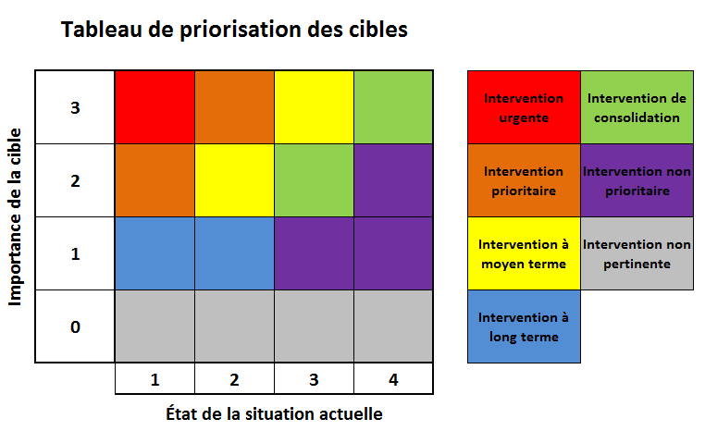

 |  |  | Niveau de compétence
 |  |  | 1 | 2 | 3 | 4
Niveau de priorité | Intervention urgente | La cible devrait-elle être inscrite dans les documents de planification locale? | Inscription prioritaire au PLD | Inscription prioritaire au PLD | Inscription prioritaire au PLD | Non
 |  | Quel type d'actions devraient être mises en place au niveau local? | Mise en oeuvre d'actions structurantes et d'actions ciblées | Mise en oeuvre d'actions structurantes et d'actions ciblées | Recherche d'opportunités pour des actions ciblées | Plaidoyer soutenu auprès de l'État pour la prise en compte des besoins locaux
 |  | Quel type d'actions devraient être mises en place au niveau national? | Soutien financier, technique et humain direct, significatif et urgent de l'État aux actions locales | Soutien financier, technique et humain direct, significatif et urgent de l'État aux actions locales | Interventions immédiates et structurantes de l'État et prise en compte des spécificités locales | Interventions immédiates et structurantes de l'État
 | Intervention prioritaire | La cible devrait-elle être inscrite dans les documents de planification locale? | Inscription au PLD nécessaire | Inscription au PLD nécessaire | Inscription au PLD | Non
 |  | Quel type d'actions devraient être mises en place au niveau local? | Mise en oeuvre d'actions structurantes et d'actions ciblées | Mise en oeuvre d'actions structurantes et d'actions ciblées | Recherche d'opportunité pour des actions ciblées | Recherche d'opportunité pour des actions ciblées
 |  | Quel type d'actions devraient être mises en place au niveau national? | Appui direct et collaboration immédiate de l'État avec le niveau local | Appui direct et collaboration immédiate de l'État avec le niveau local | Interventions rapide et structurantes de l'État et prise en compte des spécificités locales | Interventions rapides et structurantes de l'État
 | Intervention à moyen terme | La cible devrait-elle être inscrite dans les documents de planification locale? | Inscription au PLD souhaitée | Inscription au PLD souhaitée | Non | Non
 |  | Quel type d'actions devraient être mises en place au niveau local? | Mise en oeuvre d'actions ciblées | Mise en oeuvre d'actions ciblées | Aucune | Aucune
 |  | Quel type d'actions devraient être mises en place au niveau national? | Soutien humain, technique et financier de l'État aux actions locales | Appui et collaboration de l'État avec le niveau local | Appui et collaboration de l'État avec le niveau local | Intervention directe de l'État
 | Intervention à long terme | La cible devrait-elle être inscrite dans les documents de planification locale? | Inscription au PLD | Mention au PLD souhaitable | Non | Non
 |  | Quel type d'actions devraient être mises en place au niveau local? | Recherche d'opportunité pour des actions ciblées | Recherche d'opportunité pour des actions ciblées | Aucune | Aucune
 |  | Quel type d'actions devraient être mises en place au niveau national? | Soutien financier, humain et technique directs aux collectivités locales à long terme | Planification à long terme d'actions ciblées en collaboration avec les collectivités locales | Planification à long terme d'actions ciblées en collaboration avec les collectivités locales | Anticipations et planification des actions directes de l'état à long terme
 | Intervention de consolidation | La cible devrait-elle être inscrite dans les documents de planification locale? | Mention au PLD souhaitable | Non | Non | Non
 |  | Quel type d'actions devraient être mises en place au niveau local? | Consolidation et mise en valeur des actions déjà en place | Consolidation et mise en valeur des actions déjà en place | Mise en valeur des actions déjà en place | Aucune
 |  | Quel type d'actions devraient être mises en place au niveau national? | Aucune | Maintien ou accélération de la collaboration actuelle avec le niveau local | Maintien ou accélération de la collaboration actuelle avec le niveau local | Maintien ou accélération des actions actuelles mise en place au niveau national
 | Intervention non prioritaire | La cible devrait-elle être inscrite dans les documents de planification locale? | Non | Non | Non | Non
 |  | Quel type d'actions devraient être mises en place au niveau local? | Mise en valeur des actions déjà en place | Mise en valeur des actions déjà en place | Mise en valeur des actions déjà en place | Aucune
 |  | Quel type d'actions devraient être mises en place au niveau national? | Aucune | Maintien de la collaboration actuelle avec le niveau local | Maintien de la collaboration actuelle avec le niveau local | Maintien des actions actuelles mise en place au niveau national
 | Intervention non pertinente | La cible devrait-elle être inscrite dans les documents de planification locale? | Non | Non | Non | Non
 |  | Quel type d'actions devraient être mises en place au niveau local? | Aucune | Aucune | Aucune | Aucune
 |  | Quel type d'actions devraient être mises en place au niveau national? | Aucune | Aucune | Aucune | Aucune
 |  |  | 1 | 2 | 3 | 4
 |  |  | Niveau de compétence

